المؤشرات الكلية

سوق العراق للاوراق المالية
جلسة الاحد 2026/2/8 |  |  |  | تقرير أسعار الأسهم المتداولة لسوق العراق للأوراق المالية
الجلسة (24)
الاسهم المتداولة المدرجة و OTC |  |  | 314,411,095 |  |  | قيمة الأسهم المتداولة المدرجة و OTC |  | 533,256,352 |  |  | صفقات الشركات المدرجة وOTC | 763
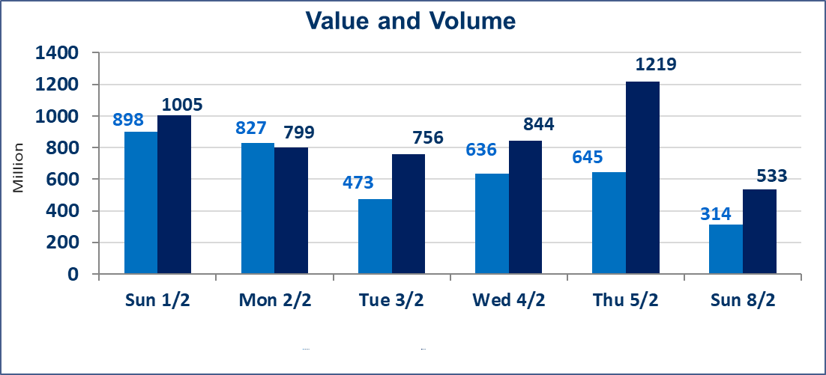
المؤشر60 ISX اليوم | 959.84 |  | نقطة |  |  | المؤشر15 ISX اليوم | 1232.90 | نقطة
المؤشر 60 ISX السابق | 954.90 |  | نقطة |  |  | المؤشر 15 ISX السابق | 1222.18 | نقطة
نسبة التغير | 0.52 |  | % |  |  | نسبة التغير | 0.88 | %
عدد النقاط | 4.94 |  | نقطة |  |  | عدد النقاط | 10.72 | نقطة

الشركات المدرجة | 104 | OTC | 14 | 118 |  | الشركات غير المتداولة المدرجة | 44 | OTC | 13 | 57
الشركات المتداولة | 47 | OTC | 1 | 48 |  | الشركات المرتفعة |  |  | 10
شركات الهيئة العامة |  |  |  | 2 |  | الشركات المنخفضة |  |  | 11
الموقوفة بقرار من هيأة الأوراق المالية |  |  |  | 11
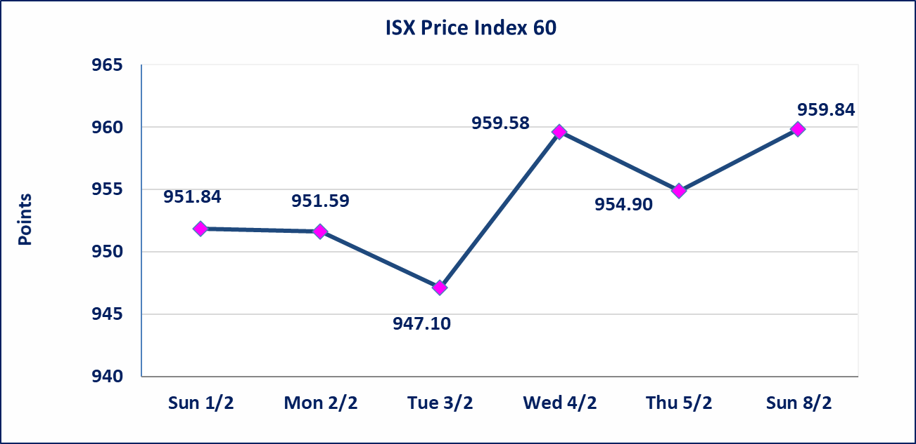
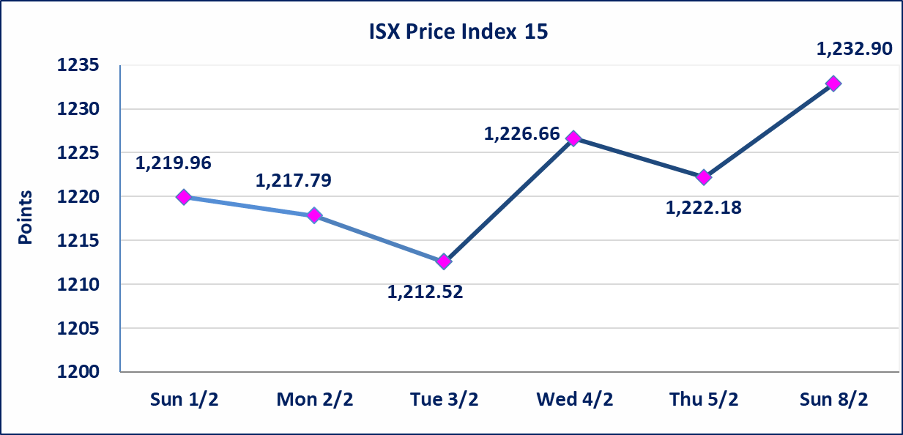

سندات الوطنية - الاصدارية الاولى فئة مليون دينار CB50 | ايقاف التداول على سندات الوطنية الاصدارية الاولى فئة (500ومليون) دينار إعتباراً من جلسة الخميس 2026/2/5 لقرب استحقاق الفائدة نصف سنوية 2025/12/30. وسيتم اعادة التداول اعتبارا من جلسة الاربعاء 2026/2/11
الحد الأعلى والادنى للتغير في السعر | نسبة التغير في المنصة النظامية (15%)، نسبة التغير في المنصة الثانية (20%)، نسبة التغير في المنصة الثالثة (5%) إرتفاعاً وإنخفاضاً من سعر الاغلاق السابق.
Web site : www.isx-iq.net E-mail : info-isx@isx-iq.net |  |  |  |  | 07834000034 - 07711211522 : ص . ب :3607 العلوية الهاتف |  |  |  |  |  | بغداد /الكرادة/ قرب المسرح الوطني /مجاور مصرف الخليج التجاري

نسبة التغير
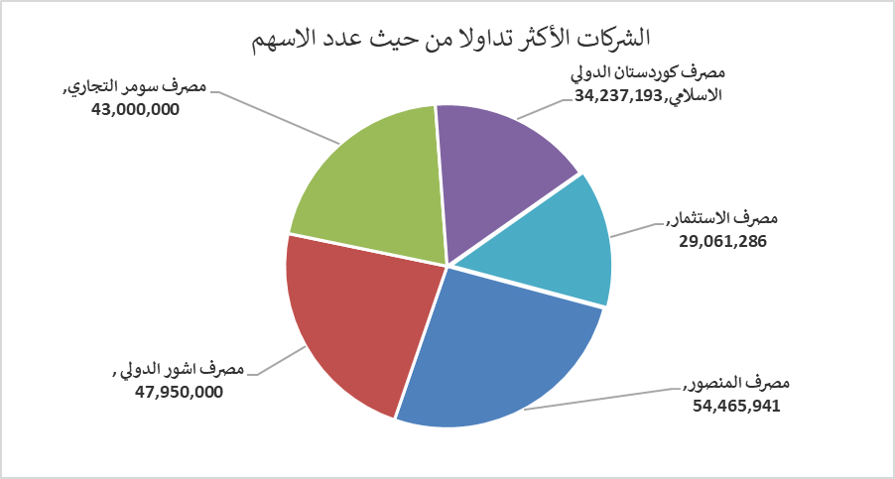
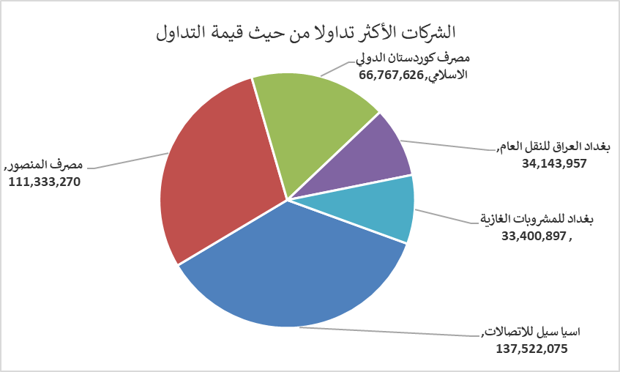
الشركات الأكثر ارتفاعاً وانخفاضاً

نسبة التغير لاسعار الاغلاق الاكثر ارتفاعاً |  |  |  | نسبة التغير لاسعار الاغلاق الاكثر انخفاضاً
اسم الشركة | اغلاق | التغير(%) | الاسهم المتداولة | اسم الشركة | اغلاق | التغير (%) | الاسهم المتداولة
مصرف سومر التجاري | 0.130 | 8.33 | 43,000,000 | مصرف ايلاف الاسلامي | 0.240 | -14.29 | 6,113,589
مصرف الموصل للاستثمار | 0.140 | 7.69 | 6,226,917 | العراقية لتصنيع التمور | 2.650 | -5.36 | 535,350
مصرف الائتمان العراقي | 0.620 | 3.33 | 638,079 | الامين العقارية | 2.000 | -4.76 | 350,236
الخياطة الحديثة | 5.450 | 2.83 | 1,709,689 | الكندي لانتاج اللقاحات البيطرية | 2.300 | -4.17 | 61,215
اسيا سيل للاتصالات | 15.150 | 2.09 | 9,180,523 | الصناعات الالكترونية | 2.020 | -3.81 | 352,378

الشركات الاكثر نشاطا حسب الاسهم المتداولة (حجم التداول) |  |  |  | الشركات الاكثر نشاطا حسب القيمة المتداولة
اسم الشركة | اغلاق | التغير(%) | الاسهم المتداولة | اسم الشركة | اغلاق | التغير (%) | القيمة المتداولة
مصرف المنصور | 2.050 | 0.00 | 54,465,941 | اسيا سيل للاتصالات | 15.150 | 2.09 | 137,522,075
مصرف اشور الدولي | 0.250 | 0.00 | 47,950,000 | مصرف المنصور | 2.050 | 0.00 | 111,333,270
مصرف سومر التجاري | 0.130 | 8.33 | 43,000,000 | مصرف كوردستان الدولي الاسلامي | 1.950 | 0.00 | 66,767,626
مصرف كوردستان الدولي الاسلامي | 1.950 | 0.00 | 34,237,193 | بغداد العراق للنقل العام | 22.020 | -2.13 | 34,143,957
مصرف الاستثمار | 0.220 | 0.00 | 29,061,286 | بغداد للمشروبات الغازية | 5.820 | 1.22 | 33,400,897

